画面フロー
画面フロー |  |  |  | 更新履歴

タイトル
オプション

 |  | ”オプション”選択で画面推移

 | スタートでメインに推移

メイン
チュートリアル

 |  |  |  |  | ※ステージ1、各パート開始時点で
 |  |  |  |  | チュートリアルを挿入
調査

 | 証明完了でクリア |  | 証明失敗でゲームオーバー

クリア
ゲームオーバー

証明
 | 全５ステージクリアで推移
 | （今回は1ステージクリアで推移）

エンディング

各画面シート
各画面シート |  | ※予備 | ID | 必要表示物 | 備考

 |  | 基本操作 | ID | 操作 | 仕様
 |  |  | ➀ | 左クリック | 決定
 |  |  | ② | ホイール | 選択

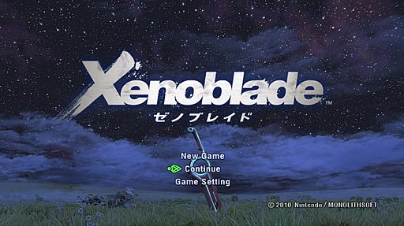
3
3
タイトル画面
 |  |  | ID | 必要表示物 | 備考
 |  |  | ➀ | タイトル | タイトルは真ん中に配置する
 |  |  | ② | new game | ゲームを新しく開始する
1
1
 |  |  |  | continue | 前回のセーブ地点からやり直す
 |  |  |  | setting | ゲームの設定、BGM、SE、シナリオ速度を10段階で設定する
 |  |  | ➂ | 背景 | 背景は一枚絵を載せる
 |  |  | ▼タイトルの画面が固まっていないことをわかるようにするため何かしらの動きをプログラムする
2
2
 |  |  |  | ▼②の選択肢をカーソルを合わせた際に点滅させる。
 |  |  |  | ▼タイトルに何かしらの細工をする
 |  |  |  | ▼背景を動かす
 |  |  | 上記の三つ以外にも”ゲームが起動していることがわかる”のであれば他の方法で大丈夫です
 |  |  |  | 更新履歴
メイン画面
ストーリー画面
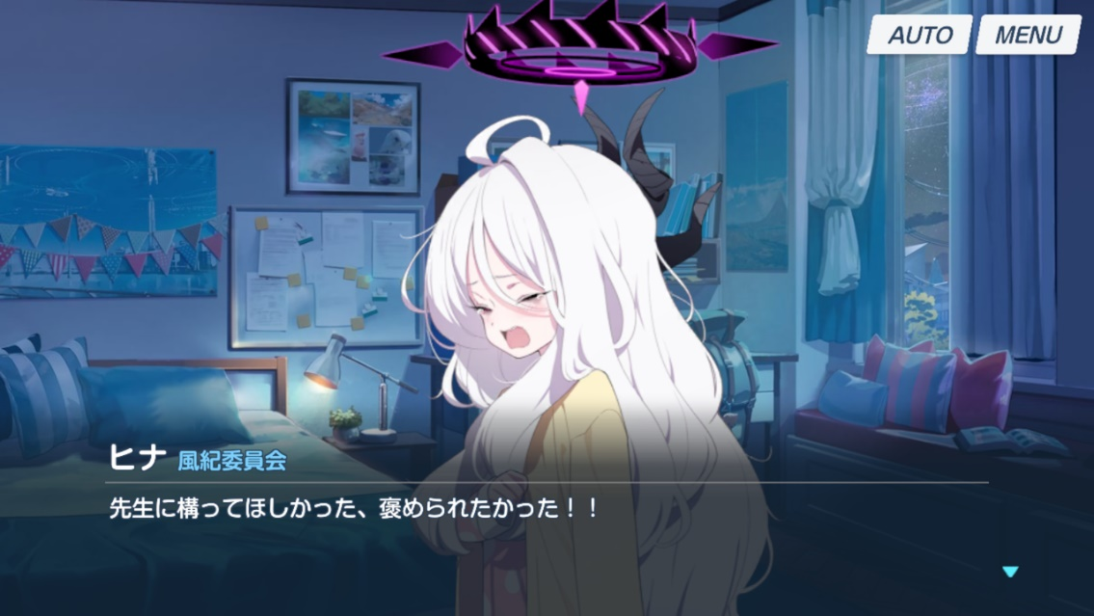
3
2
 |  |  | ID | 必要表示物 | 備考
 |  |  | ① | キャラクター | 立ち絵、会話しているキャラのほうを明るく表示する。
 |  |  | ② | サブオプション | セーブ、ロード、スキップ、オートができるように表示
 |  |  | ➂ | 背景 | 会話している場面
 |  |  | ④ | テキストウインドウ | 名前と会話内容を表示させる
1
 |  |  | ▼キャラクターの会話については以下の図のようにする
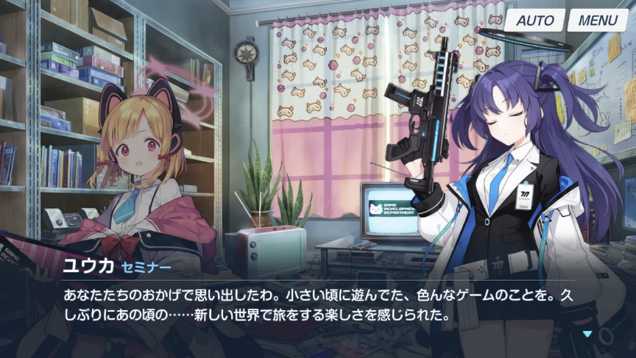
4

 |  |  | ▼図のように会話しているキャラは明るく表示され、会話してないキャラは薄暗く表示する
 |  |  | ▼時間があればキャラのリアクションを追加する
 |  |  | ▼セーブの際はタイトルに戻るを選択できるようにする
 |  |  |  | 更新履歴
依頼画面

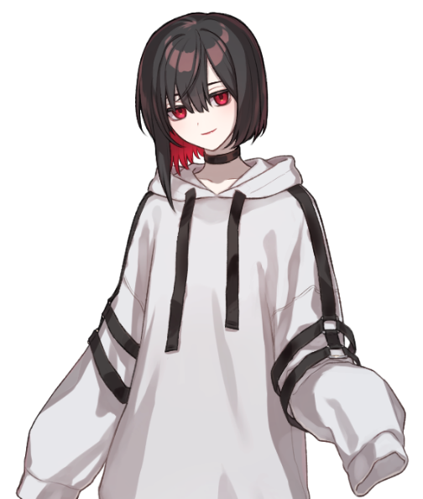
5
6
 |  |  | ID | 必要表示物 | 備考

2
 |  |  | ① | キャラクター | 画面左側に表示させる
3
 |  |  | ② | 依頼 | 受注できる依頼。クリックすることで詳細を確認＆受注できる
 |  |  | ➂ | 依頼ボード | 依頼をわかりやすくするための下素材
1
 |  |  | ④ | テキストウインドウ | ストーリーで使ったものと同じもの。依頼に被せないように表示する
 |  |  | ⑤ | 背景 | 依頼を受ける場所
 |  |  | ⑥ | サブオプション | セーブ、ロードを選ぶことができる
4
 |  |  | ▼テキストウインドウは図や上記の通り依頼や依頼ボードに被せないように配置をする
 |  |  | ▼テキストウインドウには決まったセリフをランダムで喋らせる（※後日ここに載せます）
 |  |  | ▼セーブの際はタイトルに戻るを選択できるようにする
 |  |  |  | 更新履歴

調査パート
▼調査パートは二つの遊び方を搭載
前半パート
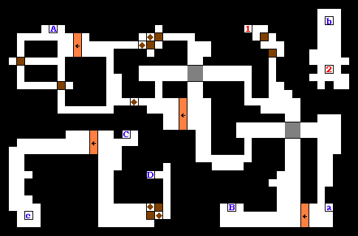
 | 図1 |  |  | 前半パートはギミックの説明をチュートリアルで説明
 |  |  |  | ギミックは制限時間という枷を利用し連打をしないと脱出できないようなものを考案

プログラマーから ネズミ捕りの様なものを用意
するといいかも

 |  |  |  | 図1の様に広大なマップにし目的地へたどり着くことで証拠探しの画面に切り替わる
 |  |  |  | ※詳しくは調査シート参照
 |  |  |  | 調査
 |  |  | ID | 操作 | 仕様
 |  |  | ➀ | WASD | 移動キー対応するキーでの移動
 |  |  | ② | 連打 | 対応する二つのキーを連打
 |  |  |  | ▼連打の際は対応する2つのキーを押させる。ここにランダム要素を加え制限時間との駆け引きを演出する
後半パート
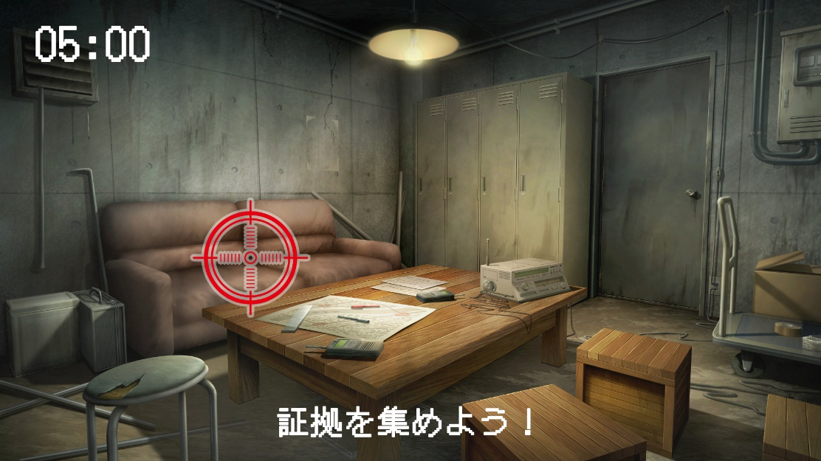
4
5
 |  |  | ID | 必要表示物 | 備考
3
 |  |  | ➀ | ターゲット | マウスで操作し、不審な個所をクリックして証拠を集める
 |  |  | ② | テキスト | プレイヤーに何をすべきか目的を伝える
 |  |  | ➂ | 背景 | 探索する背景、最高四枚用意する。各視点で入手するアイテムは変わる
1
 |  |  | ④ | 制限時間 | 探索してた時の制限時間を共有。詳しく別シート参照
 |  |  | ⑤ | 警戒レベル | 警戒レベルがMaxの際にマウスを動かすと強制終了にする
 |  |  |  | ▼インベントリはESCキーでの対応、インベントリは下の図の様な画面で表示

2

1
2

3

 |  |  | ID | 必要表示物 | 備考
 |  |  | ① | アイテム | 該当アイテムを表示
 |  |  | ② | アイテムリスト | 収集している証拠（アイテム）の名称を表示
 |  |  | ➂ | テキストウインドウ | 選択しているアイテムの詳細を表示
 |  |  |  | ▼背景の証拠となりえる部分に当たり判定を置き調べられるようにする。
 |  |  |  | ▼警戒レベルは時間経過では二十秒で1ゲージ、警戒レベルMax時は約三秒間マウスを動かしてはならない
 |  |  |  | ▼証拠として強力なものは黄色の文字で書かれているものとする
 |  |  |  | ▼調査パート終了後自動でのSAVEを行う（スロットは選んでもらう）
 |  |  |  | 更新履歴

4
2
 |  |  | ID | 必要表示物 | 備考
 |  |  | ① | 証明ブロック | 依頼人の証言が表示される。該当の証拠を選択すると何かしらの反応を起こす
 |  |  | ② | 証拠リスト | 集めた証拠を表示
1
 |  |  | ➂ | テキストウインドウ | 選択しているアイテム、もしくは証言の詳細を記載
 |  |  | ④ | 背景 | 脳内のイメージ図

3
 |  |  | ID | 操作 | 仕様
 |  |  | ① | 選択 | 左クリック
 |  |  | ② | スクロール | ホイール操作
 |  |  | ▼ブロックの数は真ん中に事件の全貌とその周りに証言ブロックを4～6個設置する
 |  |  | ▼詳細は別シートに参照 |  | 証拠!A1
 |  |  |  | 更新履歴
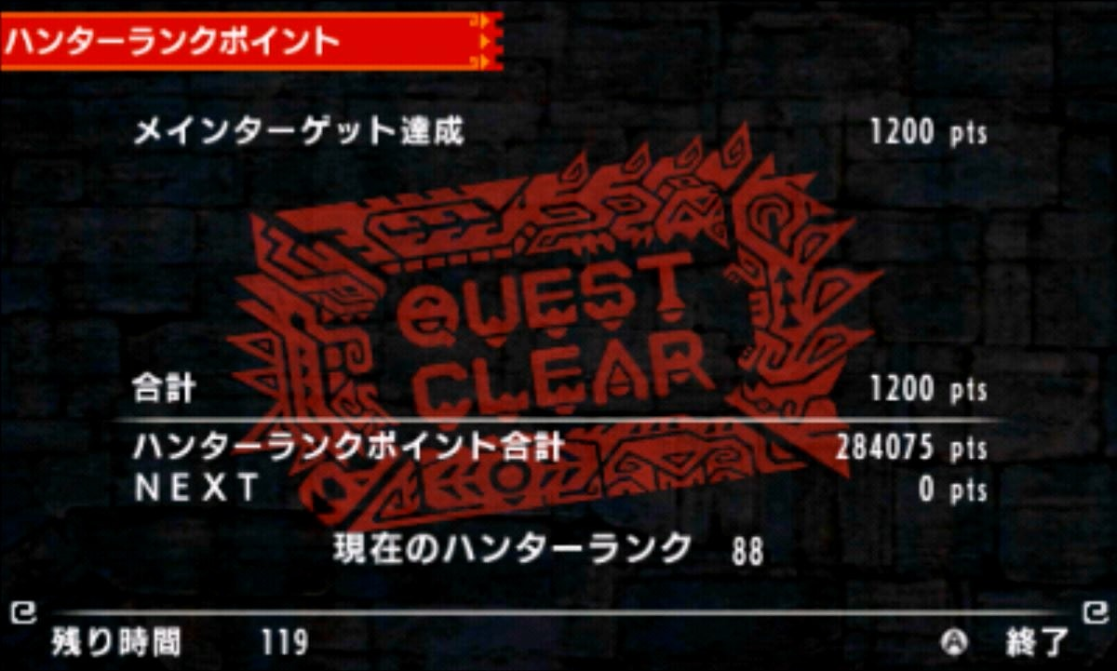
クリア画面
1
 |  |  | ID | 必要表示物 | 備考
 |  |  | ① | 背景 | 単色での背景、もしくはゲーム画面を暗くする
1
 |  |  | ② | 依頼内容 | 受けた依頼内容
 |  |  | ➂ | スタンプ | ミッションコンプリート等クリアがわかるようなものスタンプ感覚で表示
3
3
 |  |  | ▼クリア画面が終わるとクレジットロールに入る
 |  |  | ▼依頼内容は↓の図のように紙の上から表示したい
2
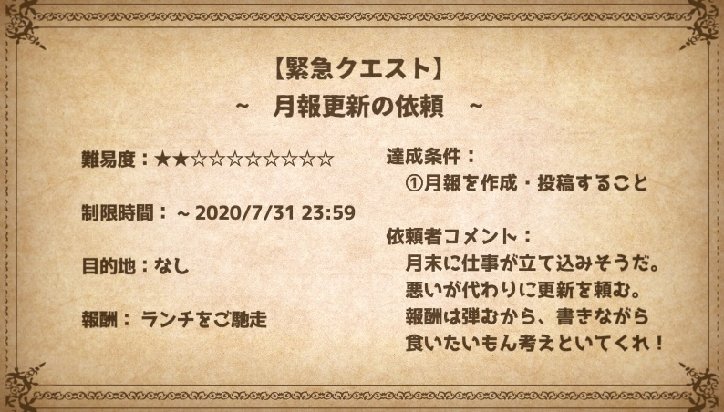
2

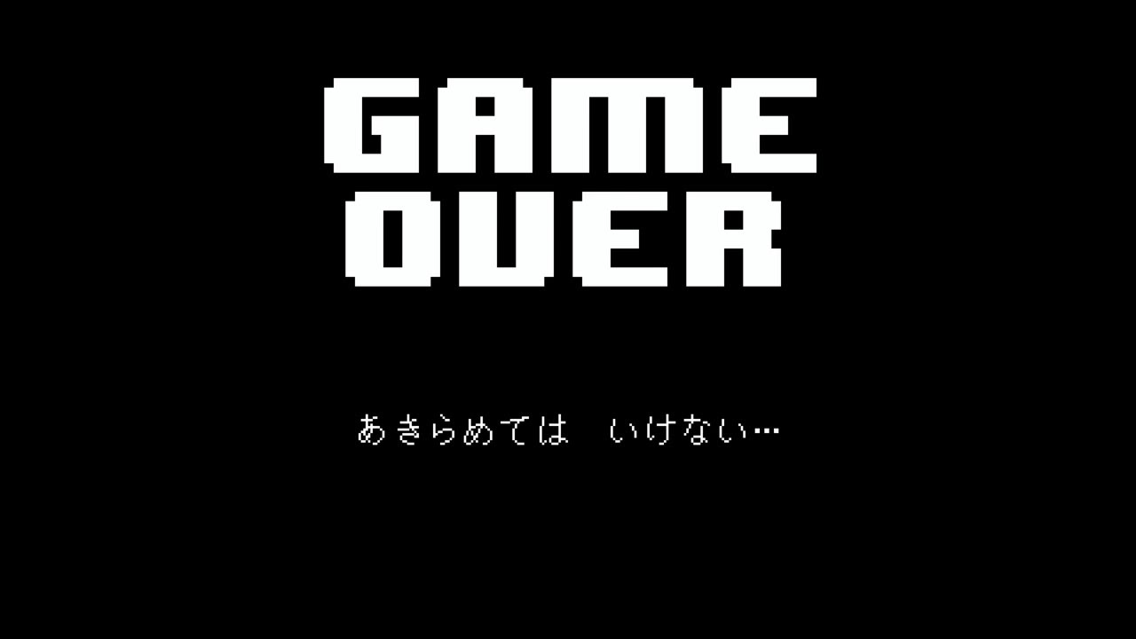
3
ゲームオーバー画面 |  |  |  | 更新履歴
 |  |  | ID | 必要表示物 | 備考
 |  |  | ① | ゲームオーバー | ゲームオーバーのロゴ世界観を重視、もしくはシンプルに
3
1
1
 |  |  | ② | セリフ | 諦めなるなみたいなセリフを1～3ランダムで表示
 |  |  | ➂ | 背景 | シンプルな単色
 |  |  | ▼ゲームオーバーになってセリフをクリックされた後、ロードかタイトルに戻る選択肢を表示させる
 |  |  | ▼セリフは表示に何かエフェクト反応を用意したい（今打ち込んでいるみたいな）
2
2
 |  |  |  | 更新履歴


2
2
クレジットロール
 |  |  | ID | 必要表示物 | 備考
 |  |  | ① | クレジットロール | クレジットは英語表記でもなんでも大丈夫ですが、ゲームのフォントを使う
1
 |  |  | ② | 背景 | 単色でOK
1
 |  |  |  | 更新履歴

3
2
BGM
オプション画面
 |  |  | ID | 必要表示物 | 備考
 |  |  | ① | 各オプション | BGM、SE、textspeed、クリックすることで該当レベルを適応化する
 |  |  | ② | タイトルに戻る | クリックするとタイトルに戻る
SE
 |  |  | ➂ | 背景 | シンプルなもの
1
text speed
 |  |  | ID | 操作 | 仕様
 |  |  | ① | 選択 | 左クリック

証拠
3
1
証拠パート | 更新履歴
 | ▼証拠パートの表示物については
 | 各画面シート | 参照
1
1
 | ▼証拠については①のほうに証言。証言と証拠がそろうことにより②が解放され証明完了となる
2
 | ▼①については➂の欄から対応する証拠を選んでいく1つの証言につき2回まで間違えることができる
1
1
 | ▼３回間違えるとゲームオーバーになる
 | ▼④には選択しているブロックやアイテム名の詳細が確認できるようにする（主人公視点での解説だといいかも）
1
 | ▼①については4～6個での構成。一面のみなので４個での構成にする
4

